Sheet1
Φύλλο Εργασίας 2

Προσπαθήστε να ενώσετε τα σήματα με την περιγραφή


Η προστασία των ματιών είναι αναγκαία.


Το κράνος ασφαλείας είναι απαραίτητο.


Οι μπότες ασφαλείας είναι απαραίτητες.





Τα γάντια ασφαλείας είναι απαραίτητα.


Η φόρμα εργασίας είναι απαραίτητη.

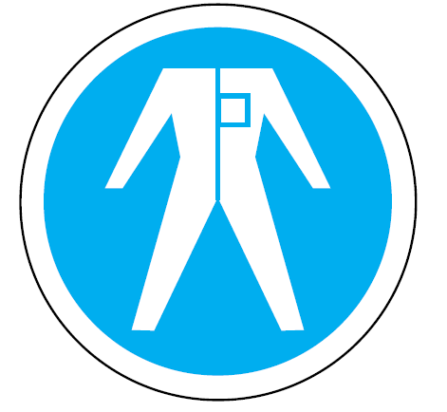

Οι ωτοασπίδες είναι απαραίτητες.


Τα φωσφορούχα/ευ-διάκριτα γιλέκα είναι απαραίτητα.

